Hoja 1
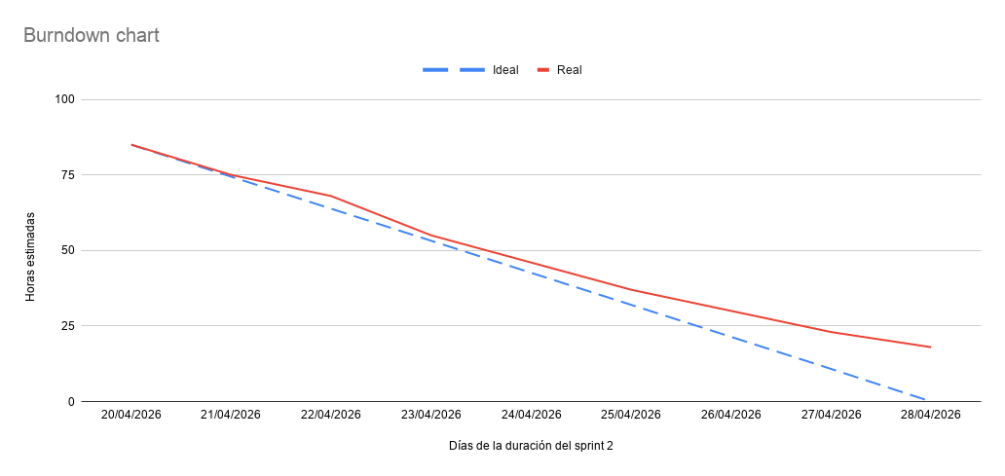
Fecha | Ideal (Horas) | Real (Horas)
20/04/2026 | 85 | 85
21/04/2026 | 74.4 | 75
22/04/2026 | 63.8 | 68
23/04/2026 | 53.2 | 55
24/04/2026 | 42.6 | 46
25/04/2026 | 32 | 37
26/04/2026 | 21.4 | 30
27/04/2026 | 10.8 | 23
28/04/2026 | 0 | 18

